상품제안서
접지고속 충전기 240WPD3.1-GAN2 | 상품코드: S26702

 |  |  |  |  |  |  | 02-713-8555 | www.synergygift.co.kr
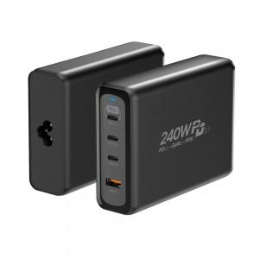 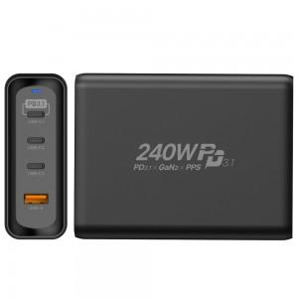

【상세/제작정보】

【인쇄/포장옵션】 | 레이저 / 포장지포장

【공급단가】 | 수량 | 20~ | 50~ | 100~ | 300~ | 500~
*VAT별도 | 단가 | 108,000원 | 104,000원 | 100,000원 | 96,000원 | 93,600원

【상품 URL】 | https://www.synergygift.co.kr:443/src/goods_detail.php?gdno=26702

